系统规则
1 | 系统入口：代理系统界面右上角点击提佣记录按钮打开提用记录弹窗

2 | 提佣记录
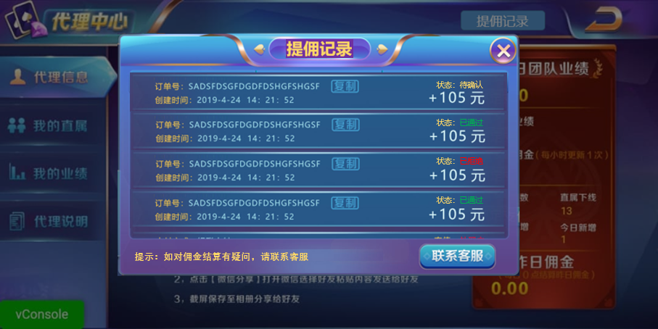

 | 2.1 | 显示数量：最多显示4条半提佣记录信息
 | 2.2 | 显示规则：越晚的提佣记录信息排序越靠前
 | 2.3 | 数据刷新规则
 |  | 2.3.1 | 打开界面默认刷新20条信息
 |  | 2.3.2 | 通过上下滑动来查询更多的提佣记录信息，滑动到底部再刷新20条信息
 | 2.4 | 显示内容
 |  | 2.4.1 | 订单号：显示提佣记录的提取单号，点击复制则执行复制订单号的功能并给出复制成功的提示
 |  | 2.4.2 | 创建时间：显示提佣记录的创建时间
 |  | 2.4.3 | 状态：显示提佣记录的3种状态，待确认/已通过/已拒绝，异色显示程序字
 |  | 2.4.4 | 金额：显示提佣记录的提取金额
 | 2.5 | 提示信息：显示系统字，内容为“提示：如对佣金结算有疑问，请联系客服”，字体颜色由美术提供
 | 2.6 | 联系客服：点击后打开客服系统ui

